Feyssat
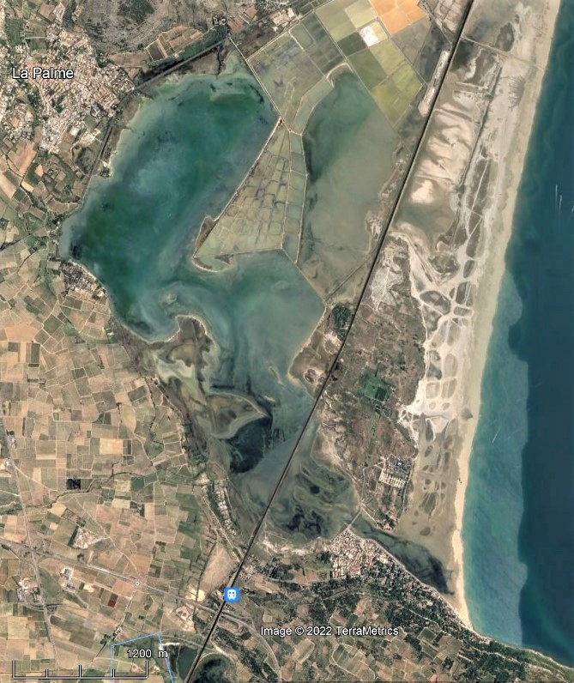
Etang de La Palme (La Franqui)
impact du vent sur la pente S de la surface d'eau (fetch: ca. 4 km)
Source: Fig. 4, Feyssat, 2022

 |  |  | Surcote=0.5*Delta h (cm)
V (m/s) | V (km/h) | S (cm/km) | sur 4 km
0 | 0 | 0 | 0
2 | 7 | 1 | 2
5 | 18 | 3 | 6
12 | 43 | 10 | 20
20 | 72 | 22 | 44 | extrapolé
30 | 108 | 43 | 86 | extrapolé

Pente de surface étang vs Vitesse vent

 |  | S = V2/30 + V/2.3
 |  | pour h = 1 m

 | ce site est vraiment peu profond (h = 1 m)
 | et petit (fetch 4 km)
 | distance entre 2 stations = 1.5 km seulement
 | => pente surface d'eau peu précise

Paugam
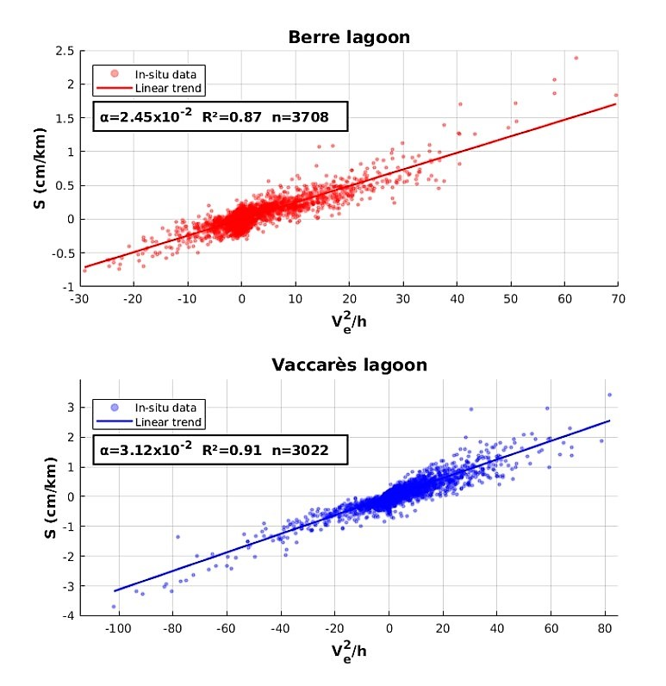
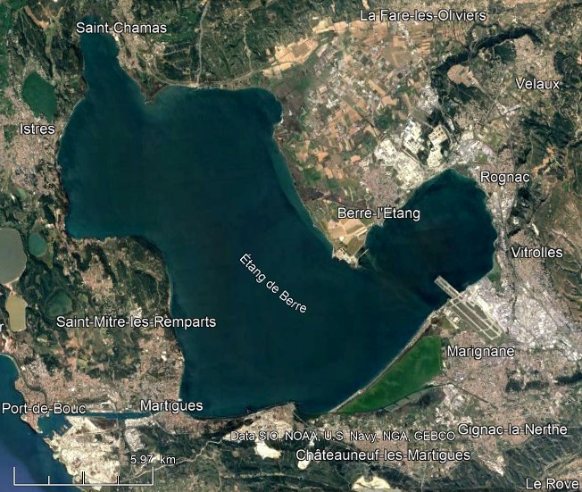
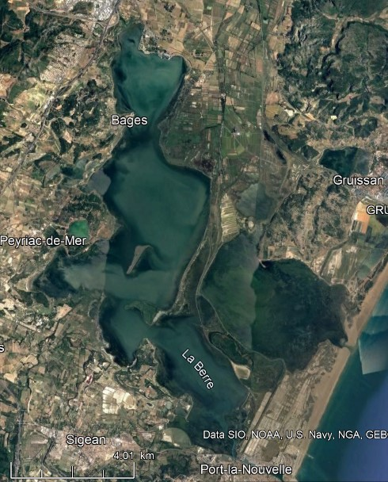
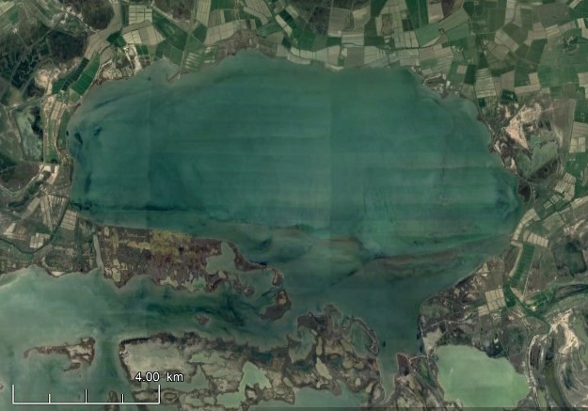
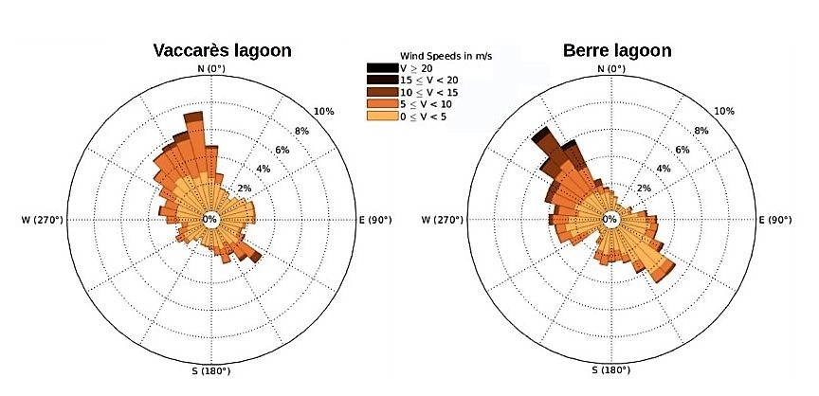
Etangs de Berre et Vaccarès
impact du vent sur la pente S de la surface d'eau |  |  |  |  | S = alpha . V2/h
Source: Fig. 7, Paugam, 2021

 |  |  | Pente S (cm/km) |  |  |  | Surcote = S . fetch/2
 |  |  | selon Paugam, 2021 |  | interpolé
 |  |  | Berre | Vaccarès | Bages | La Franqui |  | Bages
 |  | fetch (km): | 17 | 7 | 9 | 4 |  | 9
 |  | h (m): | 6.9 | 1.8 | 2.0 | 1.0
 |  | alpha: | 0.0245 | 0.0312 | 0.030 | 0.040 |  |  | alpha est une f(h)
V (m/s) | V (km/h) | Bft
0 | 0 | 0 | 0 | 0 | 0 | 0 |  | 0
2 | 7 | 2 | 0 | 0 | 0 | 2 |  | 0
5 | 18 | 3 | 0 | 0 | 0 | 13 |  | 2
12 | 43 | 6 | 1 | 2 | 2 | 75 |  | 10
20 | 72 | 8 | 1 | 7 | 6 | 207 |  | 27 | maxi annuel ca. 35 cm
30 | 108 | 11 | 3 | 16 | 13 | 467 |  | 61
 |  |  |  |  |  | colle pas ! |  | bien !

